ゲーム画面
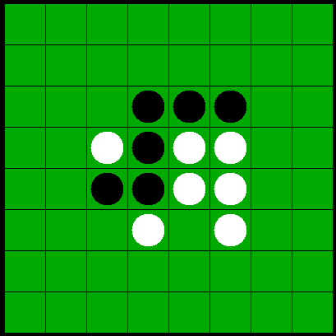
 | 置きたい場所をクリックすると自分の色の駒が置かれる

 | ゲームが終了するとゲーム終了画面に移動する
score:3000

 | タイトルに戻るボタンを押すとタイトル画面に移動する
cpu level:easy

